المؤشرات الكلية

سوق العراق للاوراق المالية
جلسة الاربعاء 2026/3/25 |  |  |  | تقرير أسعار الأسهم المتداولة لسوق العراق للأوراق المالية
الجلسة (52)
الاسهم المتداولة المدرجة و OTC |  |  | 878,942,499 |  |  | قيمة الأسهم المتداولة المدرجة و OTC |  | 1,144,443,848 |  |  | صفقات الشركات المدرجة وOTC | 1114
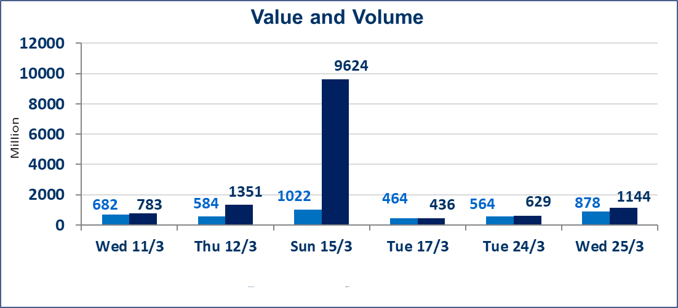
المؤشر60 ISX اليوم | 948.42 |  | نقطة |  |  | المؤشر15 ISX اليوم | 1220.02 | نقطة
المؤشر 60 ISX السابق | 978.93 |  | نقطة |  |  | المؤشر 15 ISX السابق | 1232.08 | نقطة
نسبة التغير | -3.12 |  | % |  |  | نسبة التغير | -0.98 | %
عدد النقاط | -30.51 |  | نقطة |  |  | عدد النقاط | -12.06 | نقطة

الشركات المدرجة | 104 | OTC | 14 | 118 |  | الشركات غير المتداولة المدرجة | 39 | OTC | 13 | 52
الشركات المتداولة | 51 | OTC | 1 | 52 |  | الشركات المرتفعة |  |  | 15
شركات الهيئة العامة |  |  |  | 4 |  | الشركات المنخفضة |  |  | 12
الموقوفة بقرار من هيأة الأوراق المالية |  |  |  | 10
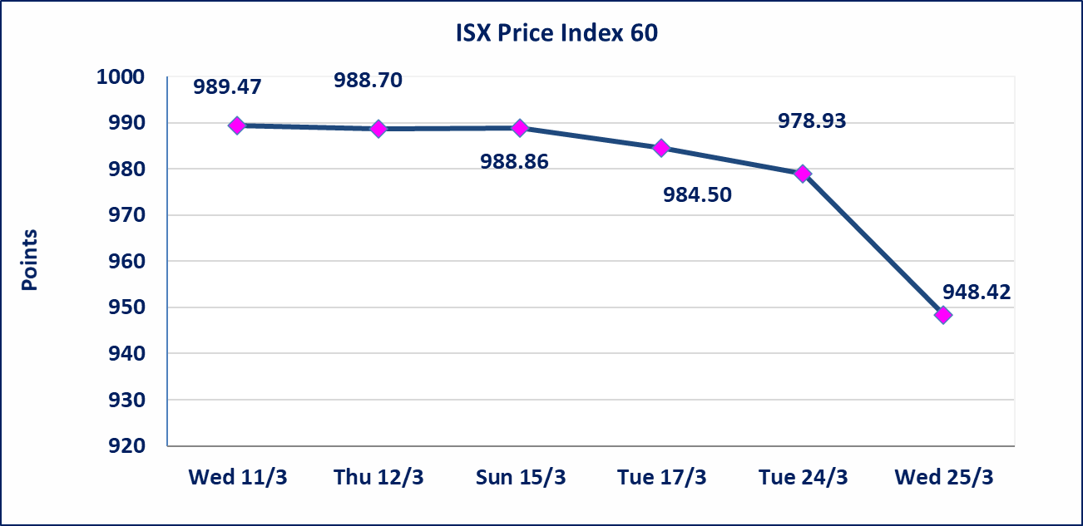
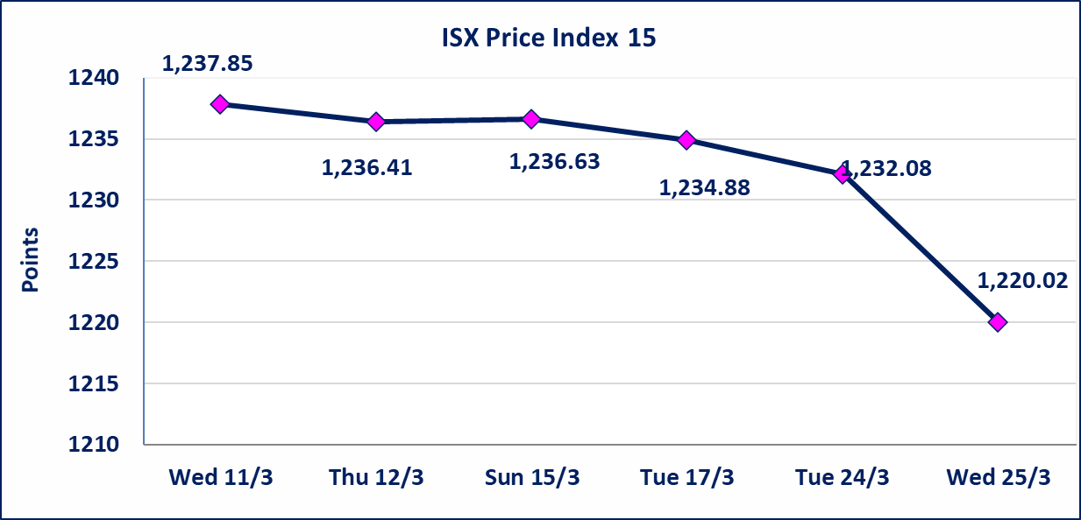

الحد الأعلى والادنى للتغير في السعر | نسبة التغير في كافة المنصات (5%) إرتفاعاً وإنخفاضاً من سعر الاغلاق السابق.
Web site : www.isx-iq.net E-mail : info-isx@isx-iq.net |  |  |  |  | 07834000034 - 07711211522 : ص . ب :3607 العلوية الهاتف |  |  |  |  |  | بغداد /الكرادة/ قرب المسرح الوطني /مجاور مصرف الخليج التجاري

نسبة التغير
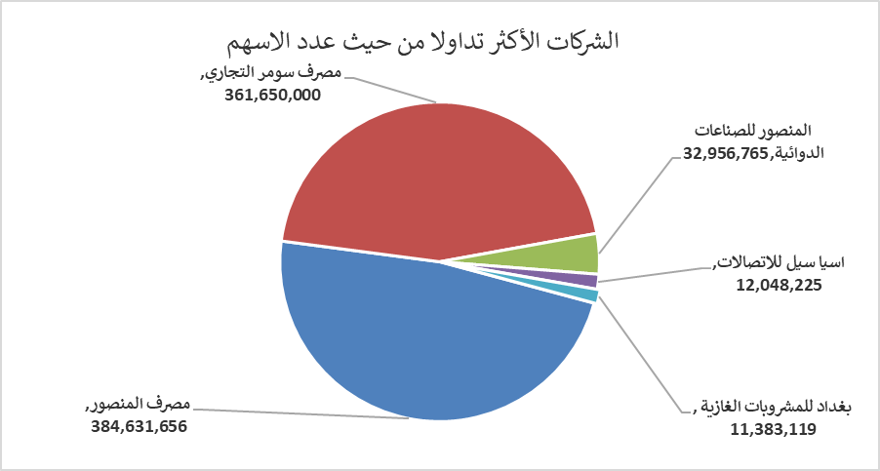
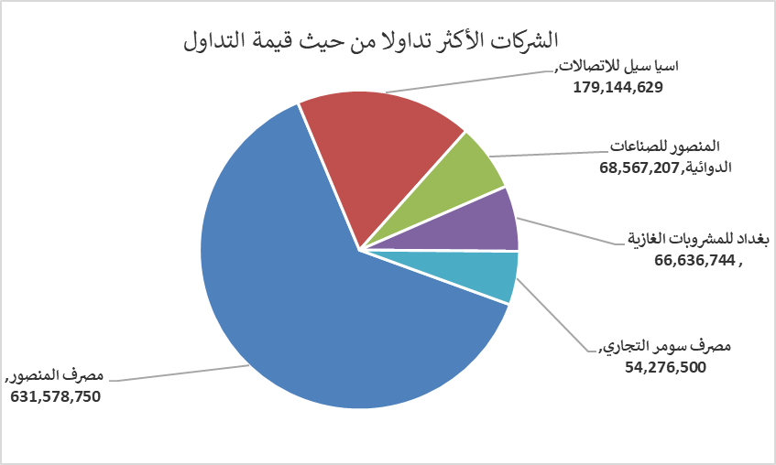
الشركات الأكثر ارتفاعاً وانخفاضاً

نسبة التغير لاسعار الاغلاق الاكثر ارتفاعاً |  |  |  | نسبة التغير لاسعار الاغلاق الاكثر انخفاضاً
اسم الشركة | اغلاق | التغير(%) | الاسهم المتداولة | اسم الشركة | اغلاق | التغير (%) | الاسهم المتداولة
مصرف الموصل للاستثمار | 0.150 | 7.14 | 8,100 | الصناعات الالكترونية | 1.710 | -4.47 | 1,162,901
الحمراء للتامين | 5.340 | 4.91 | 14,643 | الموصل لمدن الالعاب | 6.500 | -4.41 | 3,500
البادية للنقل العام | 0.910 | 4.60 | 120,000 | المواد الانشائية الحديثة | 1.250 | -3.85 | 88,022
مصرف اشور الدولي | 0.240 | 4.35 | 2,142,425 | الفلوجة لانتاج المواد الانشائية | 2.760 | -3.16 | 2,354,315
مصرف الوطني الاسلامي | 0.830 | 3.75 | 100,000 | الحديثة للانتاج الحيواني | 0.350 | -2.78 | 845,680

الشركات الاكثر نشاطا حسب الاسهم المتداولة (حجم التداول) |  |  |  | الشركات الاكثر نشاطا حسب القيمة المتداولة
اسم الشركة | اغلاق | التغير(%) | الاسهم المتداولة | اسم الشركة | اغلاق | التغير (%) | القيمة المتداولة
مصرف المنصور | 1.610 | -24.41 | 384,631,656 | مصرف المنصور | 1.610 | -24.41 | 631,578,750
مصرف سومر التجاري | 0.160 | 0.00 | 361,650,000 | اسيا سيل للاتصالات | 14.880 | 0.54 | 179,144,629
المنصور للصناعات الدوائية | 2.090 | 0.48 | 32,956,765 | المنصور للصناعات الدوائية | 2.090 | 0.48 | 68,567,207
اسيا سيل للاتصالات | 14.880 | 0.54 | 12,048,225 | بغداد للمشروبات الغازية | 5.850 | 0.34 | 66,636,744
بغداد للمشروبات الغازية | 5.850 | 0.34 | 11,383,119 | مصرف سومر التجاري | 0.160 | 0.00 | 54,276,500

